12.10_지형도면고시계획
...
 | ● 표준원단위적용 |  |  |  |  |  |  |  |  | ● 총괄내역서
3 | 2.2. 조서,도면작성 |  | - | - | 1.0 | 2.0 | 3.0 | 4.0 | . | 회의준비비
4 | 2.3. 검토정리 |  | 0.2 | 0.4 | 1.0 | 1.0 | - | - | . | 현장 운영비 등
 | 3. 성과품 작성 |  | 0.2 | 0.4 | 1.0 | 2.0 | 3.0 | 4.0 | . | Ⅱ간 접 비
5 | 3.1. 토지이용계획확인서 도면작성(KRAS등재) |  | 0.2 | 0.4 | 1.0 | 2.0 | 3.0 | 4.0 | . | Ⅱ-1. 제경비 = 직접인건비 × 110~120%
 | 주) | 1) '1. 조사 및 분석'은 발주자가 기초자료 제공 기준이며 전주조사 등 추가조사는 별도 계상한다. |  |  |  |  |  |  | . | Ⅱ-2. 기술료 = (직접인건비+제경비) × 20~40%
 |  | 2) 측량비용은 별도 계상한다. |  |  |  |  |  |  | .
 |  | 3) 시가화지역은 투입인원수 산정기준의 '1.1 상위관련계획 분석 및 이용상황검토'를 제외할 수 있다. |  |  |  |  |  |  | . | ● 세부내역서
 |  | 예) 시가화구역 면적이 5.0㎢이고, 이중 도시계획사업(계획적 시가화 조성사업)을 시행한 지역이 2.0㎢인 경우 3.0㎢에 |  |  |  |  |  |  | . | 종 별
 |  | 대하여는 계획비 전체(1~5항)을 적용하고 2.0㎢에 대하여는 2~5항만 적용한다. |  |  |  |  |  |  | .
 |  |  |  |  |  |  |  |  | . | 제 1 호표 1.1. 상위관련계획분석 및 이용상황검토
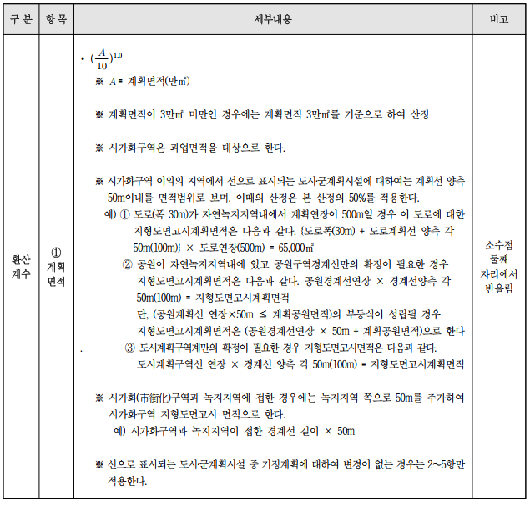
 |  |  |  |  |  |  |  |  | . | 기 술 사
 |  |  |  |  |  |  |  |  | . | 특급기술자
 |  |  |  |  |  |  |  |  | . | 고급기술자
 |  |  |  |  |  |  |  |  | . | 중급기술자
 |  |  |  |  |  |  |  |  | . | 초급기술자
 |  |  |  |  |  |  |  |  | . | 보 조 원
 |  |  |  |  |  |  |  |  | . | 소 계
 |  |  |  |  |  |  |  |  | . | 제 2 호표 2.1. 위치, 면적, 선형확정 도시
 |  |  |  |  |  |  |  |  | . | 기 술 사
 |  |  |  |  |  |  |  |  | . | 특급기술자
 |  |  |  |  |  |  |  |  | . | 고급기술자
 |  |  |  |  |  |  |  |  | . | 중급기술자
 |  |  |  |  |  |  |  |  | . | 초급기술자
 |  |  |  |  |  |  |  |  | . | 보 조 원
 |  |  |  |  |  |  |  |  | . | 소 계
 |  |  |  |  |  |  |  |  | . | 제 3 호표 2.2. 조서,도면작성
 |  |  |  |  |  |  |  |  | . | 기 술 사
 |  |  |  |  |  |  |  |  | . | 특급기술자
 |  |  |  |  |  |  |  |  | . | 고급기술자
 |  |  |  |  |  |  |  |  | . | 중급기술자
 |  |  |  |  |  |  |  |  | . | 초급기술자
 |  |  |  |  |  |  |  |  | . | 보 조 원
 |  |  |  |  |  |  |  |  | . | 소 계
 |  |  |  |  |  |  |  |  | . | 제 4 호표 2.3. 검토정리
 |  |  |  |  |  |  |  |  | . | 기 술 사
 |  |  |  |  |  |  |  |  | . | 특급기술자
 |  |  |  |  |  |  |  |  | . | 고급기술자
 |  |  |  |  |  |  |  |  | . | 중급기술자
 |  |  |  |  |  |  |  |  | . | 초급기술자
 |  |  |  |  |  |  |  |  | . | 보 조 원
 |  |  |  |  |  |  |  |  | . | 소 계
 |  |  |  |  |  |  |  |  | . | 제 5 호표 3.1. 토지이용계획확인서 도면작성(KRAS등재)
 |  |  |  |  |  |  |  |  | . | 기 술 사
 |  |  |  |  |  |  |  |  | . | 특급기술자
 |  |  |  |  |  |  |  |  | . | 고급기술자
 |  |  |  |  |  |  |  |  | . | 중급기술자
...

